상품제안서
무지 캔버스 크로스백 [BG163] | 상품코드: F17564

 |  |  |  |  |  |  | 02-412-0044 | www.easy1.co.kr
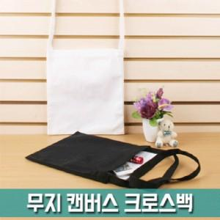

【상세/제작정보】 | - 박스당 입수량 : 수량에 따라 상이 - 배송비 3000원. 제품금액 10만원 이상 구매시 배송비 무료 (제주도 및 도서산간지역 추가배송비 발생) (화물,퀵비는 별도) - 제작기간 : 3~7일(수량에 따라 상이) - 1도실크인쇄 : 100개 이상 개당 500원(vat별도) / 100개 미만 50000원 (vat별도) 추가 - 스티커 제작 및 부착 1. 제작시 디자인 파일 보내주어야 합니다. (디자인 제작요청시 3만원(vat별도) 추가비용 발생) 2. 제작사양: 인쇄색상=칼라인쇄(옵셋4도) / 코팅=유광(라미네이팅) / 용지=아트지90g / 크기=9*5.5cm(명함사이즈) 3. 수량별 제작후 부착비용 (개당vat별도가) 100~200개=250원 201~500개=200원 501~1000개=150원 1001개 이상=100원 4. 발주처에서 제공한 스티커 부착비용 (개당vat별도가) 100~200개=100원 201~500개=90원 501~1000개=80원 1001개 이상=70원 5. 소요기간: 제작시 시안확정후 4~7일 / 발주처에서 제공시 스티커도착후 1~3일

【인쇄/포장옵션】 | 실크 / OPP(비닐)

【공급단가】 | 수량 | 300~ | 500~ | 1,000~ | 3,000~ | 5,000~
*VAT별도 | 단가 | 1,410원 | 1,360원 | 1,310원 | 1,260원 | 1,220원

【상품 URL】 | https://easy1.co.kr:443/src/goods_detail.php?gdno=17564

